캐릭터 상세 설정
 | 캐릭터 상세 설정

이름 | 희승 |  | 성별 / 나이 | 45 |  | 참고 이미지

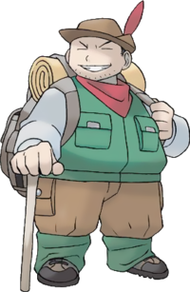
성격 | 책임감이 막중하여 항상 진중하고 생각이 많다. 무엇보다 안전과 캠프장의 존속을 위한다.

말버릇 (상호작용) | 평상 시 | " . . . 어쩌면 좋을지.."

 | 희

 | 노

 | 애
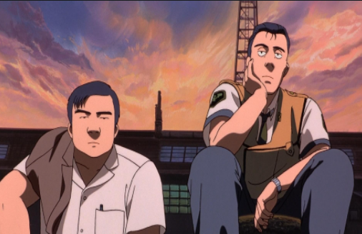
 | 락

종족 | 인간 |  | 직업 | 리드 헌터

역할 | 성심 캠프장의 리더 |  | 소속 | 성심 캠프장

관계도 | 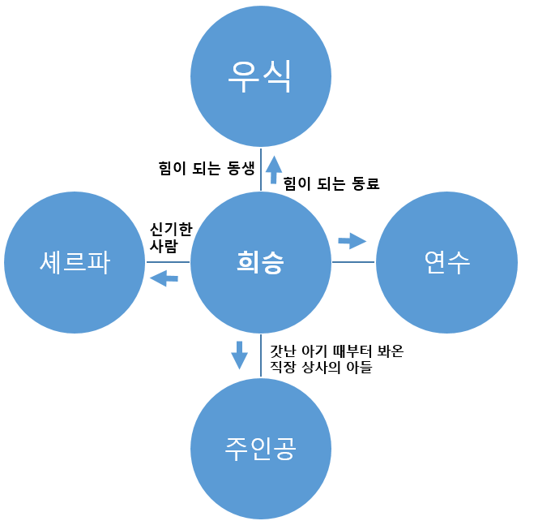

 |  |  |  |  | 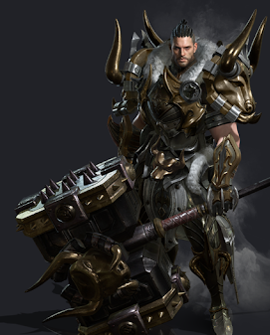

무기 | 해머-> 우측 참고 사진

과거/역사 | 대전의 무역회사 차장으로 주인공의 아빠(과장)와는 사적으로도 친한 형 동생의 관계였다. 그로 인해 시하와 주인공 또한 등산 모임에서 종종 보던 사이였고, 몬스터 침공 당시 아빠는 서울로 출장을 가 있는 상태였다. 침공 당일 대장장이가 나온 꿈을 꿨으며, 깬 직후 무기와 뉴스를 보고 서둘러 홀로 있을 시하를 찾아 달려갔지만, 구할 수 있던 건 주인공뿐이었다. 몇 날 며칠 죄책감과 악몽으로 인해 우울증까지 왔지만, 어린 주인공을 위해서라도 다시 일어서야 한다 생각하며, 무기를 들고 대전역에서 떠나 흩어진 생존자 물색을 하기 시작한다. 그러다 배가 고픈 주인공은 맛있는 냄새에 이끌려 냄새를 따라가고 희승은 뒤 늦게 주인공을 찾아 가니 주인공에게 빵을 주던 빵가게 사장과 만나게 된다. 갈곳 없던 희승은 그대로 사장의 배려로 그곳에 약자들을 보호하는 조건을 걸며 주인공과 정착하게 된다. (희승은 주인공을 지키려 몬스터에게 위험하지 않을 거처를 찾는 과정에 있었다.) 어느 날 사장은 몬스터에 의해 죽게 되고 희승의 실력을 모두에게 인정 받아 성심캠프장의 새로운 리더로 선출된다. 연수의 무기술 잠재력을 보고 직접 연수를 가르쳤다.

기획의도 | 기획을 한 의도: 초기 PD의 시나리오 스케치 부분에서 탄생한 캐릭터이며, 주인공의 메인 조력자 역할이다. -> 캠프장의 리더 역할과 튜토리얼의 극적인 조력자 역할을 위해 필요한 필수 캐릭터이다.

캐릭터 외형 설정
 | 캐릭터 외형 설정

머리 형태 |  | 짧은 중단발 머리/평소에는 묶고 다닌다./반곱슬 |  |  |  | 참고 이미지



머리 색상 |  | 흑발, 새치가 드문 나있음

얼굴 형태 |  | 실눈, 넓적한 얼굴, 큰 코 거친 피부 수염이 많이 나 있다.

 |  |  |  |  | 위의 느낌을 원했지만, 대입해보니 하단의 이미지 처럼 될듯..
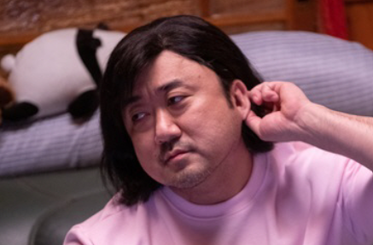
피부 |  | 검은 피부에 흉터가 많이 있다.

키 / 무게 |  | 185/95 | 체형 | 덩치가 크고 배가 약간 나왔다.

착용 의상 |  | 등산 아웃도어

좋아하는 것 |  | 낚시, 회, 등산

